关系表
ndt_detail_history NDT测试详情历史

ndt_batch NDT抽检批次表
ID 表ID
PROJECT_ID 项目 ID
ORG_ID 组织ID
no 抽检编号
operator_id 抽检人ID
attachments 抽检附件
entity_ids 抽检的实体Id
entity_no 抽检的实体编号
remark 备注
ndt_detail NDT测试详情
ID 表ID
ndt_test NDT测试记录表
PROJECT_ID 项目 ID
ID 表ID
ID 表ID
ORG_ID 组织ID
1
：
n
PROJECT_ID 项目 ID
PROJECT_ID 项目 ID
1
：
n
1
：
n
ndt_detail_id NDT详情ID
ORG_ID 组织ID
ndt_operator_id NDT操作人员ID
ORG_ID 组织ID
ndt_type NDT类型
ndt_type NDT类型
ndt_types NDT类型
ndt_operator_id NDT操作人员ID
application_person_id 申请人ID
ndt_test_id NDT测试ID
ndt_test_date ndt测试的完成时间
ndt_supervisor_id NDT主管ID
ndt_report_id ndt报告ID
ndt_operator_id NDT 操作者ID
ndt_report_qr_code ndt报告二维码
ndt_report_qr_code ndt报告二维码
ndt_batch_id NDT批次 ID
ndt_report_id ndt报告ID
ndt_batch_no ndt批次 no
ndt_result ndt结果
is_ndt_passed 这一批NDT检测通过
1
：
n
entity_id 焊口实体ID
ndt_proc_inst_id ndt流程ID
entity_no 焊口实体no
ndtTaskId ndt 的主流程任务ID
ndtTaskId ndt 的主流程任务ID
ndt_result ndt结果
weld_ndt_batch_relation 焊口和NDT抽检批次关系表
ID 表ID
PROJECT_ID 项目 ID
ORG_ID 组织ID
entity_no 焊口号
entity_id 焊口ID
ndt_batch_id ndt批次ID
ndt_batch_no ndt批次号
remark 备注
ndt_proc_inst_id ndt 的主流程ID

BPMN_NDT
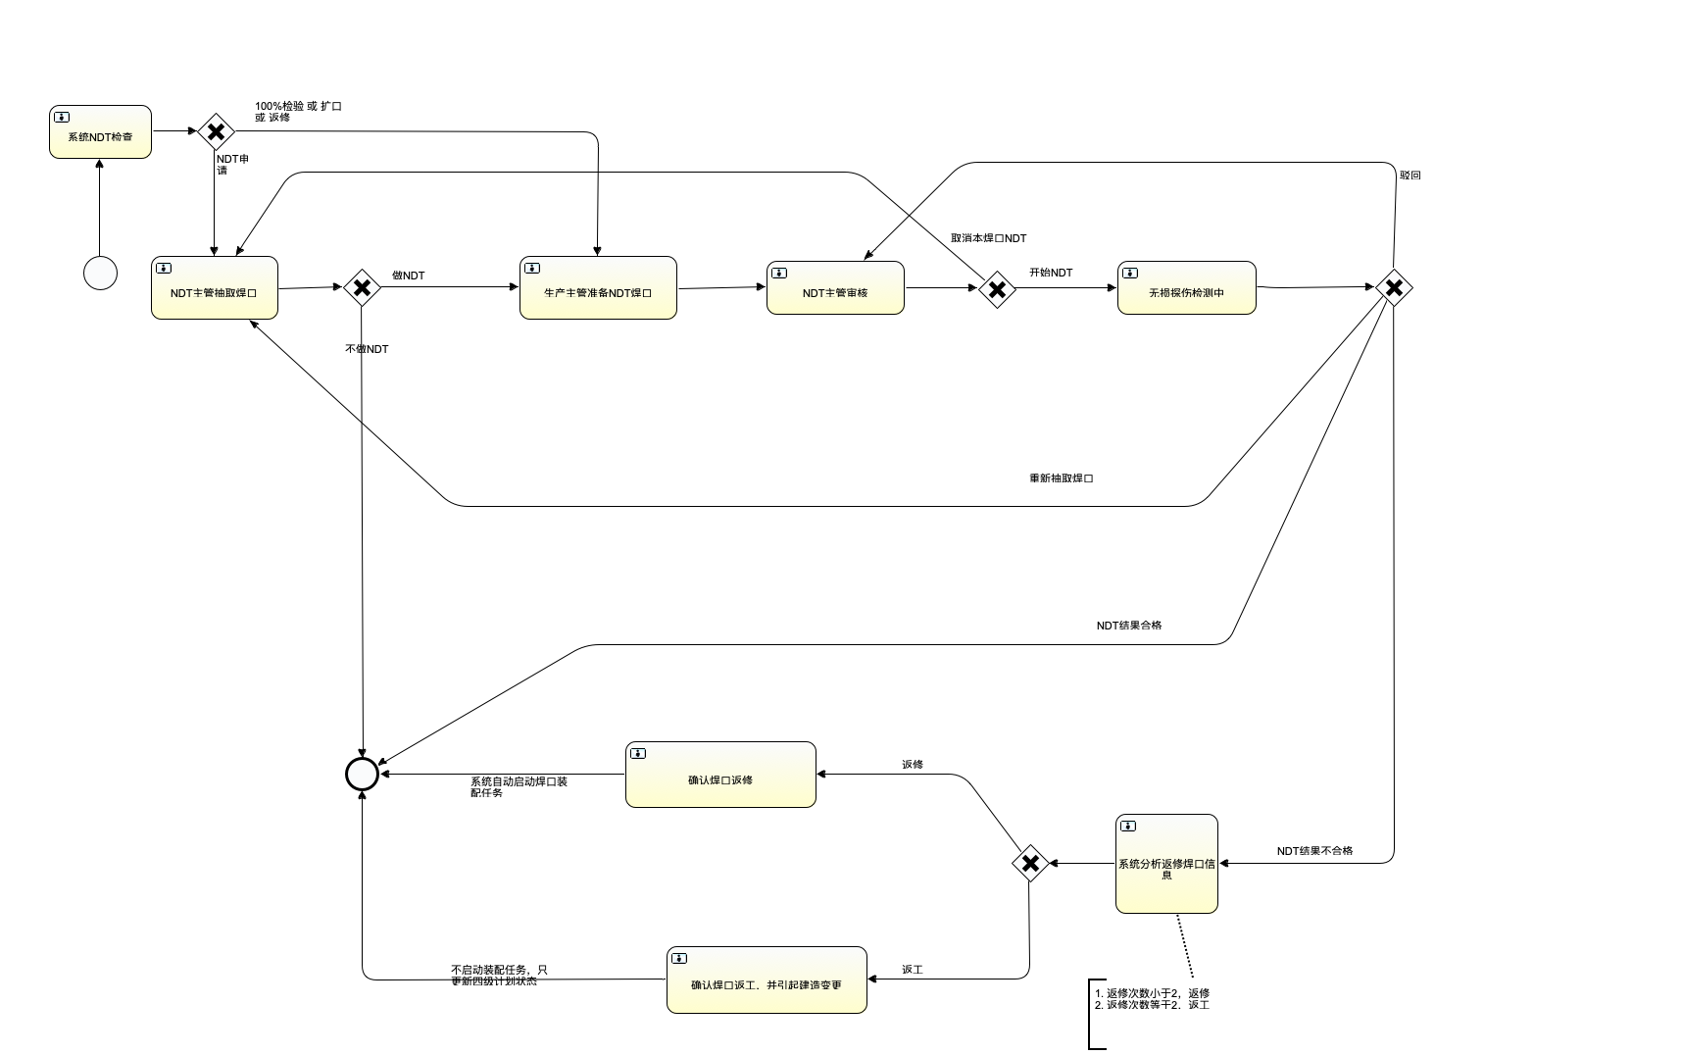
流程创建完成之后，自动执行此步骤
NDT_INIT_CHECK

RT UT MT PT子流程
NDT_EXECUTE

NDT焊口抽取逻辑代理，设定 NDT批次
NDT_SELECT

分析焊口返修信息，自动推进到后边的节点
NDT_ANALYZE_NG_RESULT

BPMN_RT
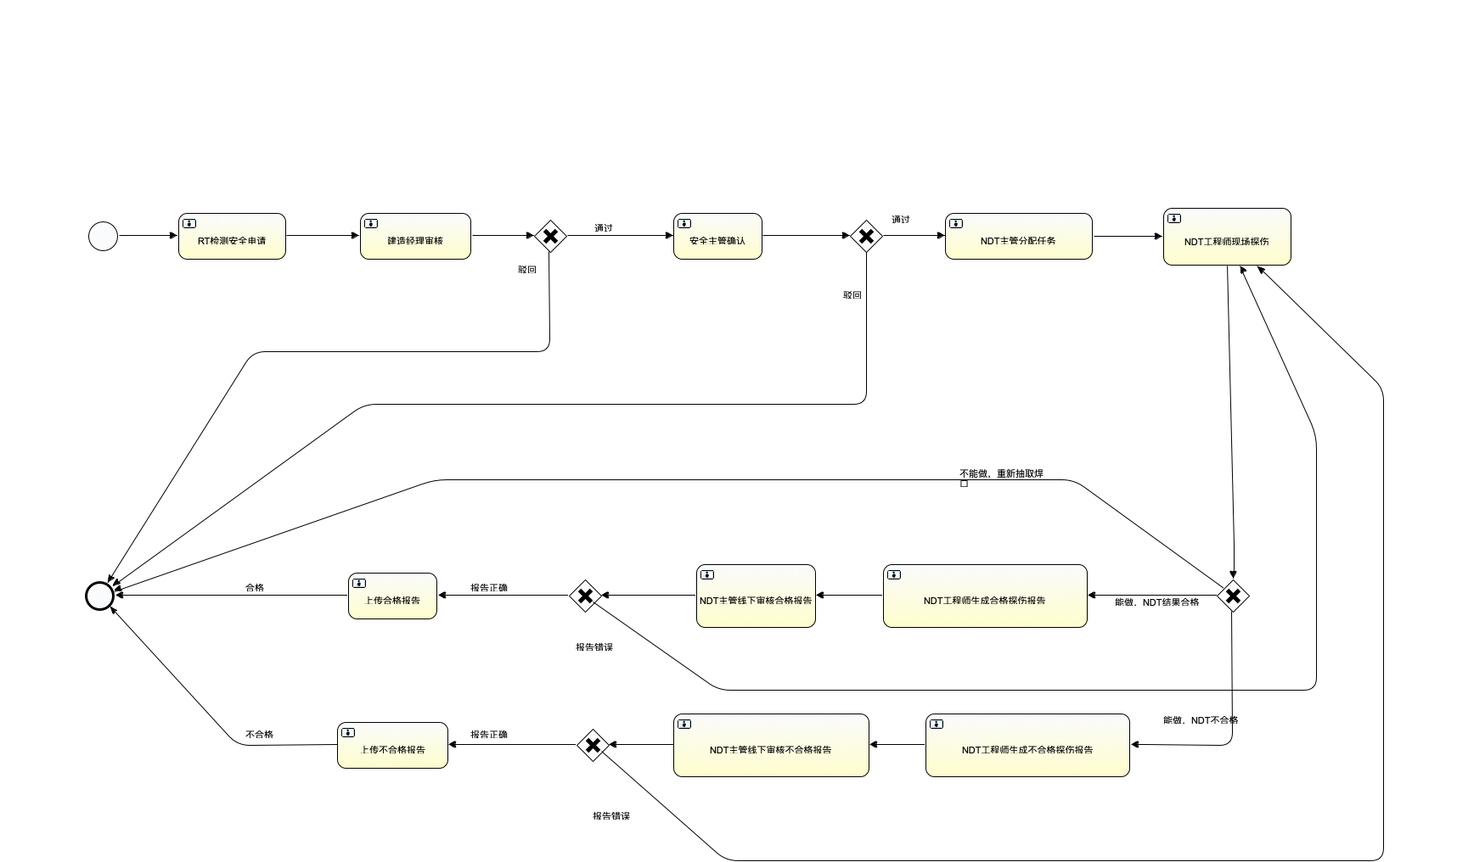

通用的COMPLETE代理
NDT_SUB_PROCESS

上传RT报告代理
RT_UPLOAD_REPORT
生成RT报告代理
RT_GENERATE_REPORT

BPMN_UT
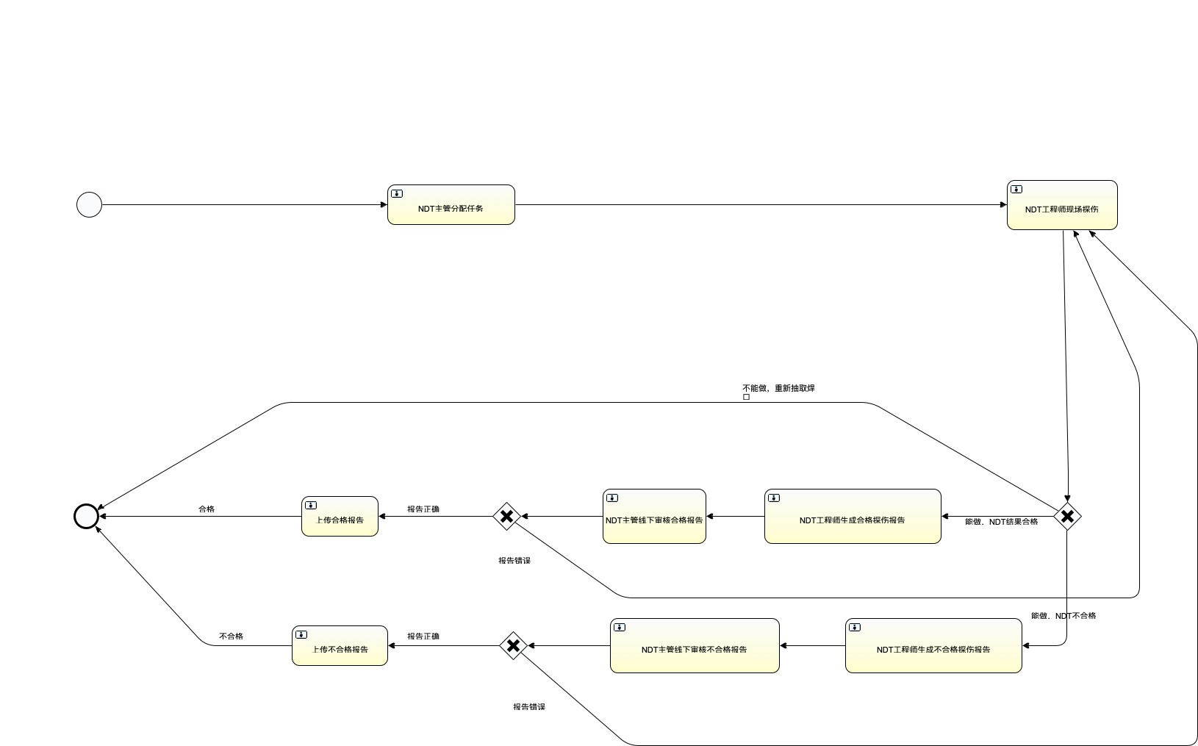

通用的COMPLETE代理
NDT_SUB_PROCESS

生URT报告代理
UT_GENERATE_REPORT
上传UT报告代理UT_UPLOAD_REPORT

BPMN_MT
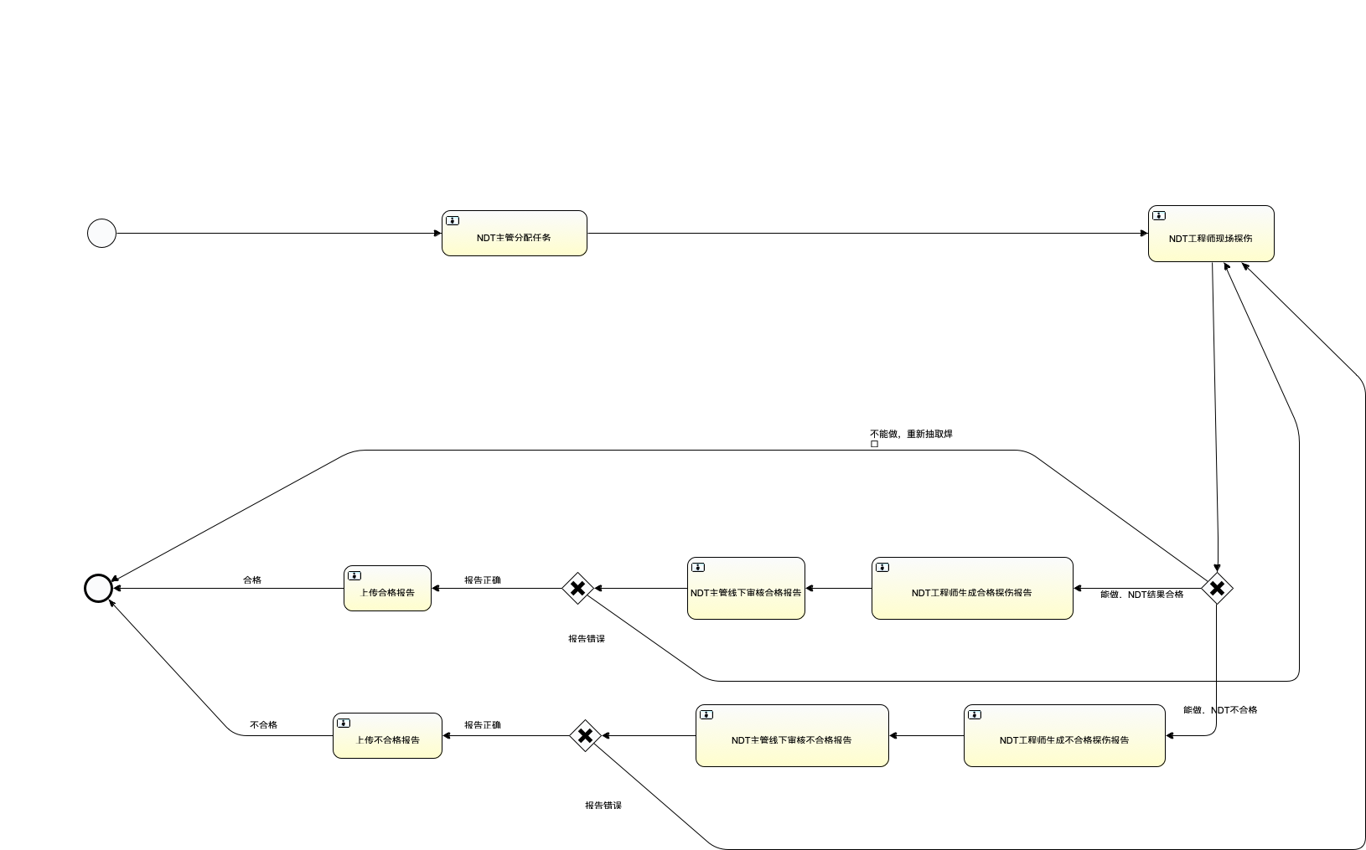

通用的COMPLETE代理
NDT_SUB_PROCESS

上传MT报告代理
MT_UPLOAD_REPORT
生成MT报告代理
MT_GENERATE_REPORT

BPMN_PT


通用的COMPLETE代理
NDT_SUB_PROCESS

上传PT报告代理
PT_UPLOAD_REPORT
生成PT报告代理
PT_GENERATE_REPORT

